Unitarias
Pruebas Unitarias

Responsable: |  | César Abraham López Aguilar

ID | Módulo | Caso de prueba | Clase / método | Datos de entrada | Resultado esperado | Resultado obtenido | Estado | Evidencia / notas
UT-001 | Usuarios | Cambio válido de contraseña | UsuarioServiceTest#cambioDePasswordGuardaBCryptYVerificaPasswordActual | Usuario 7; solicitante 7; actual=Actual123!; nueva=Nueva123! | Guarda un hash BCrypt de Nueva123!, deja de aceptar la anterior y ejecuta flush. | Aprobado: 1 ejecución, 0 fallos, 0 omitidos; 0.046s. Aserciones del método sin fallos. Reporte del 08/10/2026, 21:57:56 (México). | Aprobado | 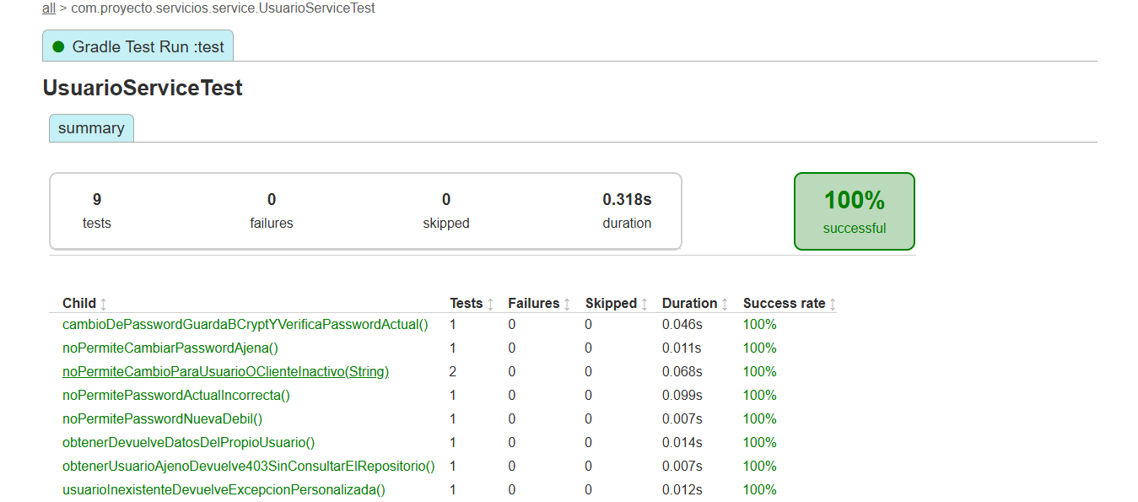 E-01 · UsuarioServiceTest · 9 ejecuciones aprobadas. Detalle de esta fila en Resultado obtenido.
UT-002 | Usuarios | Rechazar cambio de contraseña ajena | UsuarioServiceTest#noPermiteCambiarPasswordAjena | Usuario 7; solicitante 8; contraseñas válidas | Lanza NegocioException con estado 403; no consulta usuarios ni escribe. | Aprobado: 1 ejecución, 0 fallos, 0 omitidos; 0.011s. Aserciones del método sin fallos. Reporte del 08/10/2026, 21:57:56 (México). | Aprobado | Ver captura en I8: UsuarioServiceTest. Método: noPermiteCambiarPasswordAjena. 1 ejecución aprobada; 0.011s.
UT-003 | Usuarios | Rechazar contraseña actual incorrecta | UsuarioServiceTest#noPermitePasswordActualIncorrecta | Usuario 7 activo; actual=Incorrecta123!; nueva=Nueva123! | Lanza CredencialesInvalidasException; conserva hash y no ejecuta flush. | Aprobado: 1 ejecución, 0 fallos, 0 omitidos; 0.099s. Aserciones del método sin fallos. Reporte del 08/10/2026, 21:57:56 (México). | Aprobado | Ver captura en I8: UsuarioServiceTest. Método: noPermitePasswordActualIncorrecta. 1 ejecución aprobada; 0.099s.
UT-004 | Usuarios | Rechazar nueva contraseña débil | UsuarioServiceTest#noPermitePasswordNuevaDebil | Usuario y solicitante 7; nueva=abcdefgh | Lanza PasswordInvalidaException antes de consultar o escribir. | Aprobado: 1 ejecución, 0 fallos, 0 omitidos; 0.007s. Aserciones del método sin fallos. Reporte del 08/10/2026, 21:57:56 (México). | Aprobado | Ver captura en I8: UsuarioServiceTest. Método: noPermitePasswordNuevaDebil. 1 ejecución aprobada; 0.007s.
UT-005 | Usuarios | Rechazar cambio con usuario o cliente inactivo | UsuarioServiceTest#noPermiteCambioParaUsuarioOClienteInactivo | Variantes: usuario inactivo / cliente inactivo; credenciales válidas | Lanza UsuarioInactivoException; conserva hash y no ejecuta flush. | Aprobado: 2 ejecuciones, 0 fallos, 0 omitidos; 0.068s. Aserciones del método sin fallos. Reporte del 08/10/2026, 21:57:56 (México). | Aprobado | Ver captura en I8: UsuarioServiceTest. Método: noPermiteCambioParaUsuarioOClienteInactivo. 2 ejecuciones aprobadas; 0.068s.
UT-006 | Usuarios | Consultar datos del usuario propio | UsuarioServiceTest#obtenerDevuelveDatosDelPropioUsuario | Usuario y solicitante 7; cliente 3; correo ana@example.com | Devuelve id=7, clienteId=3, correo esperado y activo=true. | Aprobado: 1 ejecución, 0 fallos, 0 omitidos; 0.014s. Aserciones del método sin fallos. Reporte del 08/10/2026, 21:57:56 (México). | Aprobado | Ver captura en I8: UsuarioServiceTest. Método: obtenerDevuelveDatosDelPropioUsuario. 1 ejecución aprobada; 0.014s.
UT-007 | Usuarios | Rechazar consulta de usuario ajeno | UsuarioServiceTest#obtenerUsuarioAjenoDevuelve403SinConsultarElRepositorio | Usuario 7; solicitante 8 | Lanza NegocioException con 403 sin consultar repositorio. | Aprobado: 1 ejecución, 0 fallos, 0 omitidos; 0.007s. Aserciones del método sin fallos. Reporte del 08/10/2026, 21:57:56 (México). | Aprobado | Ver captura en I8: UsuarioServiceTest. Método: obtenerUsuarioAjenoDevuelve403SinConsultarElRepositorio. 1 ejecución aprobada; 0.007s.
UT-008 | Usuarios | Consultar usuario inexistente | UsuarioServiceTest#usuarioInexistenteDevuelveExcepcionPersonalizada | Usuario y solicitante 7; repositorio sin coincidencias | Lanza UsuarioNoEncontradoException. | Aprobado: 1 ejecución, 0 fallos, 0 omitidos; 0.012s. Aserciones del método sin fallos. Reporte del 08/10/2026, 21:57:56 (México). | Aprobado | Ver captura en I8: UsuarioServiceTest. Método: usuarioInexistenteDevuelveExcepcionPersonalizada. 1 ejecución aprobada; 0.012s.
UT-009 | Cuentas | Consultar saldo sin cargar entidad | CuentaServiceTest#saldoNoCargaLaEntidadCompleta | Cuenta 000000000000000001; repositorio devuelve saldo 0 | Devuelve BigDecimal.ZERO; no llama findByNumeroCuenta. | Aprobado: 1 ejecución, 0 fallos, 0 omitidos; 0.007s. Aserciones del método sin fallos. Reporte del 08/10/2026, 21:57:56 (México). | Aprobado | 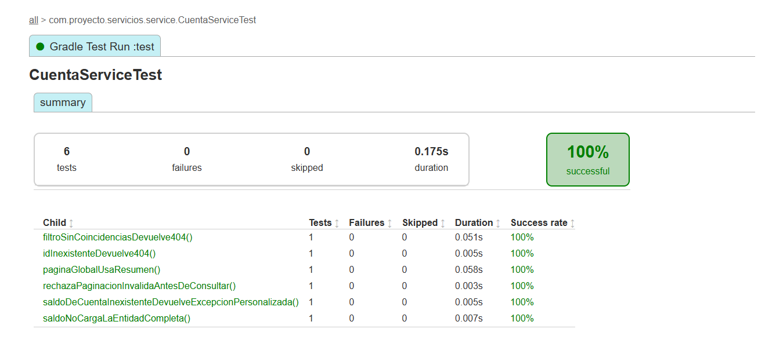 E-02 · CuentaServiceTest · 6 ejecuciones aprobadas. Detalle de esta fila en Resultado obtenido.
UT-010 | Cuentas | Consultar saldo de cuenta inexistente | CuentaServiceTest#saldoDeCuentaInexistenteDevuelveExcepcionPersonalizada | Número inexistente; consulta de saldo sin coincidencias | Lanza CuentaNoEncontradaException. | Aprobado: 1 ejecución, 0 fallos, 0 omitidos; 0.005s. Aserciones del método sin fallos. Reporte del 08/10/2026, 21:57:56 (México). | Aprobado | Ver captura en I16: CuentaServiceTest. Método: saldoDeCuentaInexistenteDevuelveExcepcionPersonalizada. 1 ejecución aprobada; 0.005s.
UT-011 | Cuentas | Validar límites de paginación | CuentaServiceTest#rechazaPaginacionInvalidaAntesDeConsultar | Variantes: página -1; tamaño 0; tamaño 101 | Lanza ValidacionException para cada variante; no consulta cuentas. | Aprobado: 1 ejecución, 0 fallos, 0 omitidos; 0.003s. Aserciones del método sin fallos. Reporte del 08/10/2026, 21:57:56 (México). | Aprobado | Ver captura en I16: CuentaServiceTest. Método: rechazaPaginacionInvalidaAntesDeConsultar. 1 ejecución aprobada; 0.003s.
UT-012 | Cuentas | Obtener página global de cuentas | CuentaServiceTest#paginaGlobalUsaResumen | Página 2; tamaño 10; 21 elementos; resumen de cuenta 4 | Conserva total=21, página=2 y resumen; usa consultarResumen con paginación. | Aprobado: 1 ejecución, 0 fallos, 0 omitidos; 0.058s. Aserciones del método sin fallos. Reporte del 08/10/2026, 21:57:56 (México). | Aprobado | Ver captura en I16: CuentaServiceTest. Método: paginaGlobalUsaResumen. 1 ejecución aprobada; 0.058s.
UT-013 | Cuentas | Consultar cuentas con filtro sin coincidencias | CuentaServiceTest#filtroSinCoincidenciasDevuelve404 | activa=true; página 0; tamaño 10; repositorio devuelve página vacía | Lanza CuentaNoEncontradaException. | Aprobado: 1 ejecución, 0 fallos, 0 omitidos; 0.051s. Aserciones del método sin fallos. Reporte del 08/10/2026, 21:57:56 (México). | Aprobado | Ver captura en I16: CuentaServiceTest. Método: filtroSinCoincidenciasDevuelve404. 1 ejecución aprobada; 0.051s.
UT-014 | Cuentas | Consultar cuenta por ID inexistente | CuentaServiceTest#idInexistenteDevuelve404 | ID 123; repositorio devuelve Optional.empty | Lanza CuentaNoEncontradaException. | Aprobado: 1 ejecución, 0 fallos, 0 omitidos; 0.005s. Aserciones del método sin fallos. Reporte del 08/10/2026, 21:57:56 (México). | Aprobado | Ver captura en I16: CuentaServiceTest. Método: idInexistenteDevuelve404. 1 ejecución aprobada; 0.005s.
UT-015 | Clientes | Actualizar cliente y conservar campos omitidos | ClientePatchTest#modificaLasCuatroCategoriasYConservaCamposOmitidos | Cliente 7; nombre Luisa; móvil 5598765432; calle Insurgentes; empresa Nueva empresa; ingreso 15000 | Actualiza datos personales, contacto, domicilio y laborales; conserva apellidos, CP, CURP, RFC y cuenta; ejecuta flush. | Aprobado: 1 ejecución, 0 fallos, 0 omitidos; 0.137s. Aserciones del método sin fallos. Reporte del 08/10/2026, 21:57:56 (México). | Aprobado | 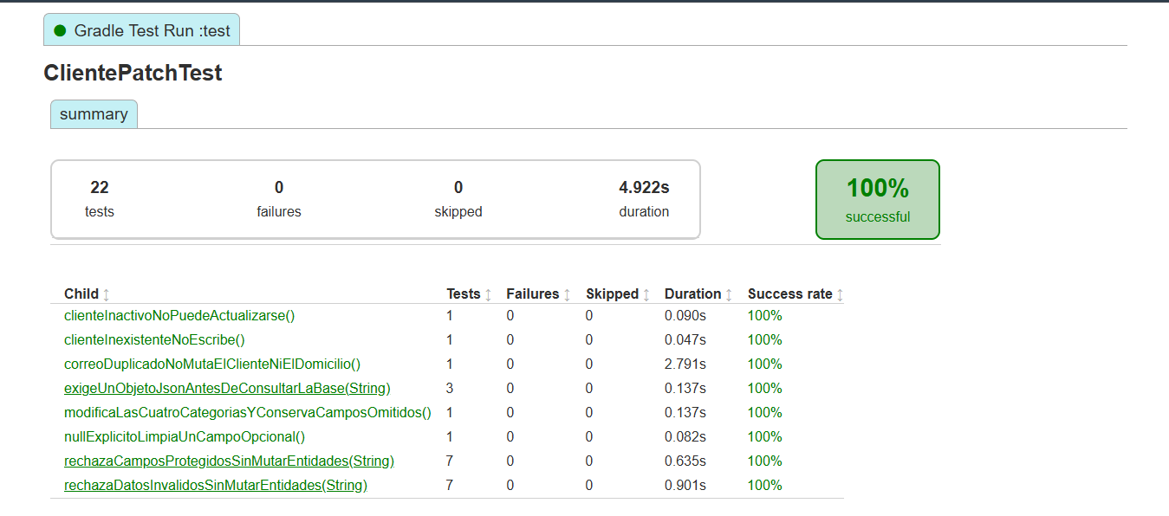 E-03 · ClientePatchTest · 22 ejecuciones aprobadas. Incluye los 8 métodos de UT-015 a UT-022.
UT-016 | Clientes | Rechazar campos protegidos en PATCH | ClientePatchTest#rechazaCamposProtegidosSinMutarEntidades | Variantes: curp, rfc, numeroCuenta, cuentas, activo, rol, password | Lanza ValidacionException; cliente y domicilio sin cambios; no ejecuta flush. | Aprobado: 7 ejecuciones, 0 fallos, 0 omitidos; 0.635s. Aserciones del método sin fallos. Reporte del 08/10/2026, 21:57:56 (México). | Aprobado | 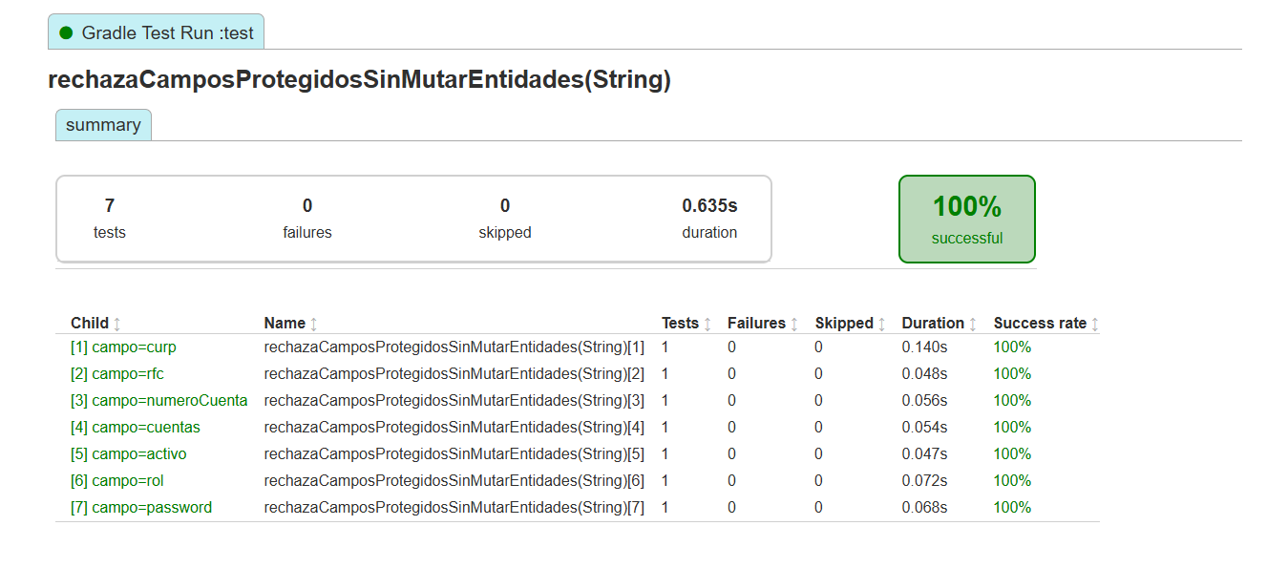 E-04 · UT-016 · 7 variantes: curp, rfc, numeroCuenta, cuentas, activo, rol y password.
UT-017 | Clientes | Rechazar datos inválidos en PATCH | ClientePatchTest#rechazaDatosInvalidosSinMutarEntidades | Variantes: nombre null; móvil 123; CP 123; domicilio.id=8; sexo inválido; fecha futura; ingreso 0 | Lanza ValidacionException; conserva cliente y domicilio; no ejecuta flush. | Aprobado: 7 ejecuciones, 0 fallos, 0 omitidos; 0.901s. Aserciones del método sin fallos. Reporte del 08/10/2026, 21:57:56 (México). | Aprobado | 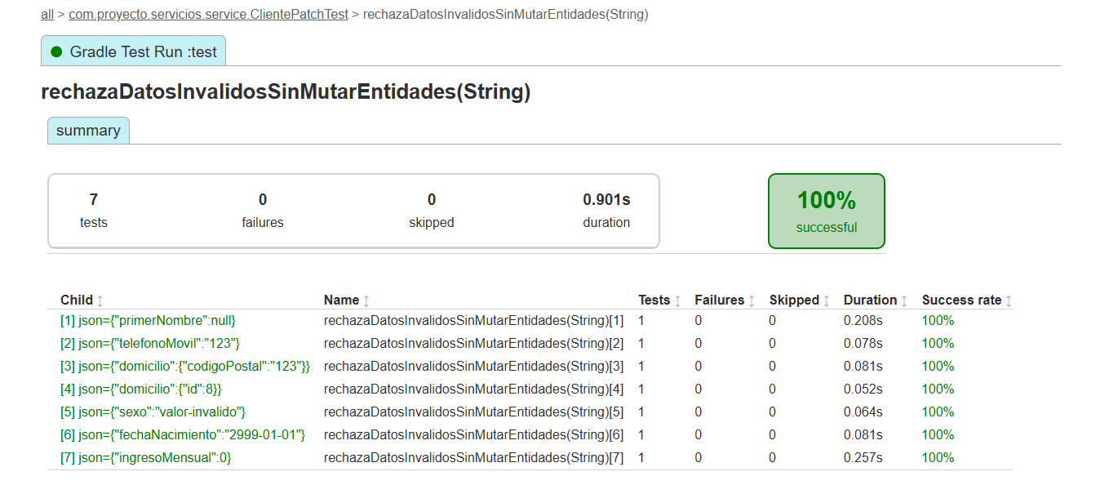 E-05 · UT-017 · 7 variantes inválidas; todas aprobadas, sin fallos ni omitidas.
UT-018 | Clientes | Rechazar PATCH con JSON que no sea objeto | ClientePatchTest#exigeUnObjetoJsonAntesDeConsultarLaBase | Variantes: [], null, "texto" | Lanza ValidacionException antes de consultar repositorios o EntityManager. | Aprobado: 3 ejecuciones, 0 fallos, 0 omitidos; 0.137s. Aserciones del método sin fallos. Reporte del 08/10/2026, 21:57:56 (México). | Aprobado | 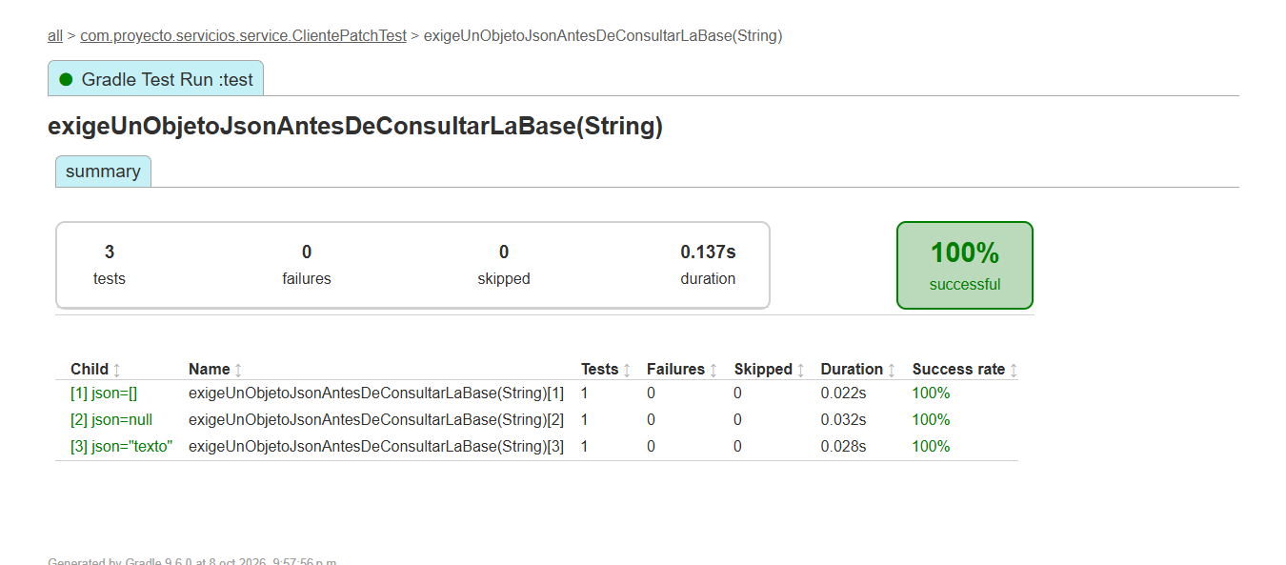 E-06 · UT-018 · 3 variantes: [], null y "texto"; todas aprobadas.
UT-019 | Clientes | Limpiar campo opcional con null | ClientePatchTest#nullExplicitoLimpiaUnCampoOpcional | Cliente 7; PATCH {"segundoNombre":null} | segundoNombre queda null; primerNombre sigue Ana; ejecuta flush. | Aprobado: 1 ejecución, 0 fallos, 0 omitidos; 0.082s. Aserciones del método sin fallos. Reporte del 08/10/2026, 21:57:56 (México). | Aprobado | Ver captura en I22: ClientePatchTest. Método: nullExplicitoLimpiaUnCampoOpcional. 1 ejecución aprobada; 0.082s.
UT-020 | Clientes | Actualizar cliente inexistente | ClientePatchTest#clienteInexistenteNoEscribe | Cliente 7 no encontrado; PATCH empresa=Nueva | Lanza ClienteNoEncontradoException; no interactúa con domicilio, cuenta, usuario ni EntityManager. | Aprobado: 1 ejecución, 0 fallos, 0 omitidos; 0.047s. Aserciones del método sin fallos. Reporte del 08/10/2026, 21:57:56 (México). | Aprobado | Ver captura en I22: ClientePatchTest. Método: clienteInexistenteNoEscribe. 1 ejecución aprobada; 0.047s.
UT-021 | Clientes | Rechazar actualización de cliente inactivo | ClientePatchTest#clienteInactivoNoPuedeActualizarse | Cliente 7 inactivo; PATCH empresa=Nueva | Lanza NegocioException con 409; conserva empresa y no ejecuta flush. | Aprobado: 1 ejecución, 0 fallos, 0 omitidos; 0.090s. Aserciones del método sin fallos. Reporte del 08/10/2026, 21:57:56 (México). | Aprobado | Ver captura en I22: ClientePatchTest. Método: clienteInactivoNoPuedeActualizarse. 1 ejecución aprobada; 0.090s.
UT-022 | Clientes | Rechazar correo duplicado en PATCH | ClientePatchTest#correoDuplicadoNoMutaElClienteNiElDomicilio | Cliente 7; otro cliente usa otra@example.com | Lanza CorreoDuplicadoException; conserva ana@example.com; no ejecuta flush. | Aprobado: 1 ejecución, 0 fallos, 0 omitidos; 2.791s. Aserciones del método sin fallos. Reporte del 08/10/2026, 21:57:56 (México). | Aprobado | Ver captura en I22: ClientePatchTest. Método: correoDuplicadoNoMutaElClienteNiElDomicilio. 1 ejecución aprobada; 2.791s.
UT-023 | Clientes | Rechazar PUT en colección de clientes | ClienteControllerTest#putEnColeccionDevuelve405ConMetodosPermitidos | MockMvc standalone: PUT /clientes; body {} | HTTP 405; cabecera Allow; codigo=1; mensaje indica PATCH /clientes/{id}; no llama servicio. | Aprobado: 1 ejecución, 0 fallos, 0 omitidos; 0.336s. Aserciones del método sin fallos. Reporte del 08/10/2026, 21:57:56 (México). | Aprobado | 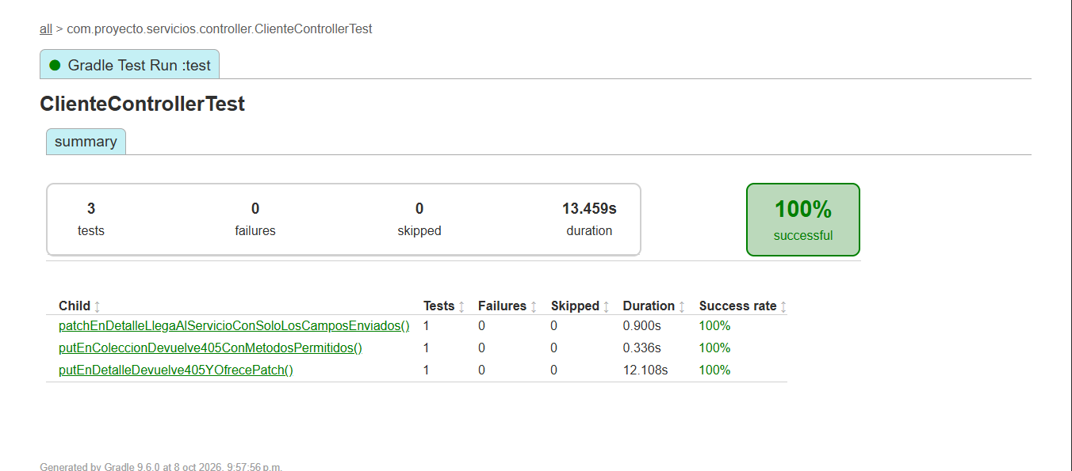 E-07 · ClienteControllerTest · 3 métodos aprobados. MockMvc aislado, sin cadena JWT.
UT-024 | Clientes | Enviar únicamente campos de PATCH al servicio | ClienteControllerTest#patchEnDetalleLlegaAlServicioConSoloLosCamposEnviados | MockMvc standalone: PATCH /clientes/7; teléfono 5512345678 | HTTP 200 con id=7 y teléfono esperado; servicio recibe JSON de un solo campo. | Aprobado: 1 ejecución, 0 fallos, 0 omitidos; 0.900s. Aserciones del método sin fallos. Reporte del 08/10/2026, 21:57:56 (México). | Aprobado | Ver captura en I30: ClienteControllerTest. Método: patchEnDetalleLlegaAlServicioConSoloLosCamposEnviados. 1 ejecución aprobada; 0.900s.
UT-025 | Clientes | Rechazar PUT en detalle de cliente | ClienteControllerTest#putEnDetalleDevuelve405YOfrecePatch | MockMvc standalone: PUT /clientes/7; body {} | HTTP 405; Allow incluye PATCH; no llama servicio. | Aprobado: 1 ejecución, 0 fallos, 0 omitidos; 12.108s. Aserciones del método sin fallos. Reporte del 08/10/2026, 21:57:56 (México). | Aprobado | Ver captura en I30: ClienteControllerTest. Método: putEnDetalleDevuelve405YOfrecePatch. 1 ejecución aprobada; 12.108s.
UT-026 | Clientes | Aceptar opcionales omitidos y ceros iniciales | ClienteValidationTest#aceptaOpcionalesOmitidosNacionalidadLibreYCerosIniciales | Registro válido; nacionalidad Argentina; móvil 0123456789; CP 06000; opcionales omitidos | Sin violaciones Bean Validation; conserva nacionalidad, móvil y CP como texto. | Aprobado: 1 ejecución, 0 fallos, 0 omitidos; 0.202s. Aserciones del método sin fallos. Reporte del 08/10/2026, 21:57:56 (México). | Aprobado | 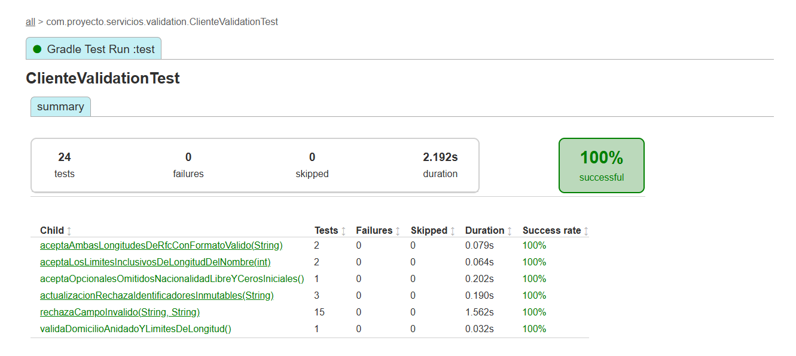 E-08 · ClienteValidationTest · 24 ejecuciones aprobadas. Resumen de 6 métodos.
UT-027 | Clientes | Rechazar campos inválidos del registro | ClienteValidationTest#rechazaCampoInvalido | 15 variantes del CsvSource: nombres, CURP, RFC, correo, teléfonos, nacionalidad, ingreso y fecha futura | Cada variante produce una violación en el campo modificado. | Aprobado: 15 ejecuciones, 0 fallos, 0 omitidos; 1.562s. Aserciones del método sin fallos. Reporte del 08/10/2026, 21:57:56 (México). | Aprobado | 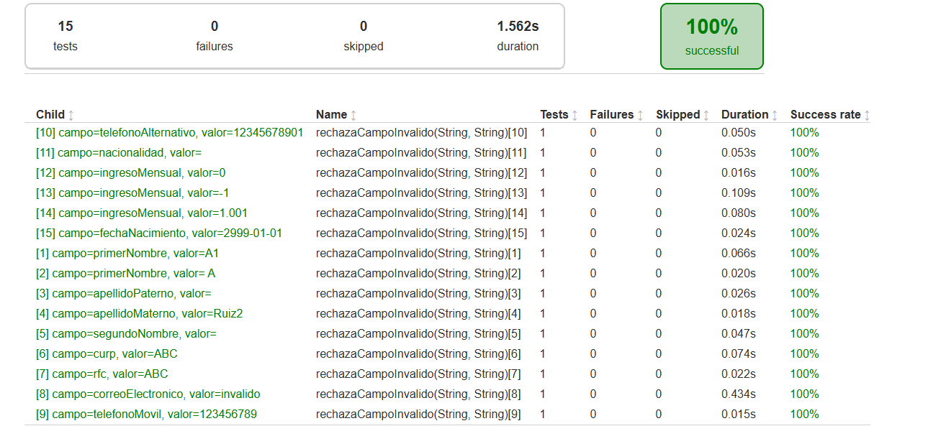 E-09 · UT-027 · 15 variantes aprobadas. Captura validada: variante 15 = 0.024 s.
UT-028 | Clientes | Validar domicilio y límites de longitud | ClienteValidationTest#validaDomicilioAnidadoYLimitesDeLongitud | Nombre de 51 caracteres; correo >100 caracteres; CP 6000 | Violaciones en primerNombre, correoElectronico y domicilio.codigoPostal. | Aprobado: 1 ejecución, 0 fallos, 0 omitidos; 0.032s. Aserciones del método sin fallos. Reporte del 08/10/2026, 21:57:56 (México). | Aprobado | Ver captura en I33: ClienteValidationTest. Método: validaDomicilioAnidadoYLimitesDeLongitud. 1 ejecución aprobada; 0.032s.
UT-029 | Clientes | Rechazar identificadores en DTO de actualización | ClienteValidationTest#actualizacionRechazaIdentificadoresInmutables | Variantes: curp, rfc, numeroCuenta agregados al JSON de actualización | La deserialización a ClienteActualizacionRequest lanza JsonProcessingException. | Aprobado: 3 ejecuciones, 0 fallos, 0 omitidos; 0.190s. Aserciones del método sin fallos. Reporte del 08/10/2026, 21:57:56 (México). | Aprobado | 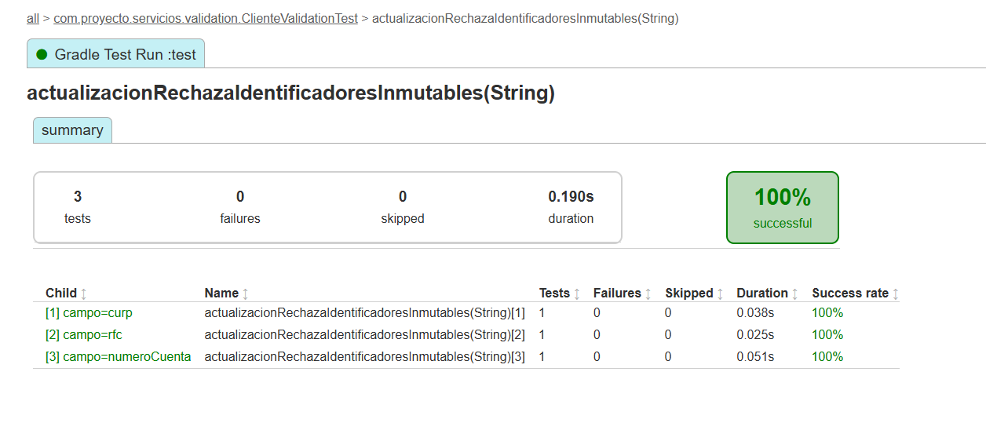 E-10 · UT-029 · 3 variantes: curp, rfc y numeroCuenta.
UT-030 | Clientes | Aceptar RFC de 12 y 13 caracteres | ClienteValidationTest#aceptaAmbasLongitudesDeRfcConFormatoValido | RFC ABC900101AB1 / PERA900101AB1 en registro válido | Sin violaciones Bean Validation en ambas variantes. | Aprobado: 2 ejecuciones, 0 fallos, 0 omitidos; 0.079s. Aserciones del método sin fallos. Reporte del 08/10/2026, 21:57:56 (México). | Aprobado | 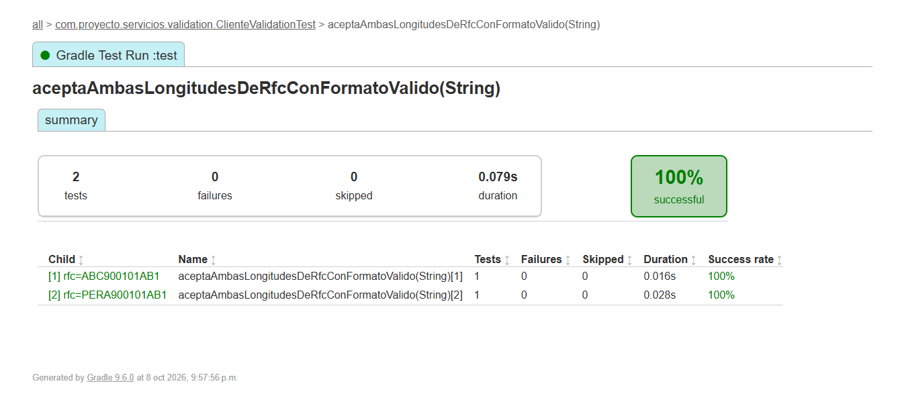 E-11 · UT-030 · RFC de 12 y 13 caracteres: ambas variantes aprobadas.
UT-031 | Clientes | Aceptar límites de longitud del nombre | ClienteValidationTest#aceptaLosLimitesInclusivosDeLongitudDelNombre | Nombre válido de 2 / 50 caracteres | Sin violaciones Bean Validation en ambas variantes. | Aprobado: 2 ejecuciones, 0 fallos, 0 omitidos; 0.064s. Aserciones del método sin fallos. Reporte del 08/10/2026, 21:57:56 (México). | Aprobado | 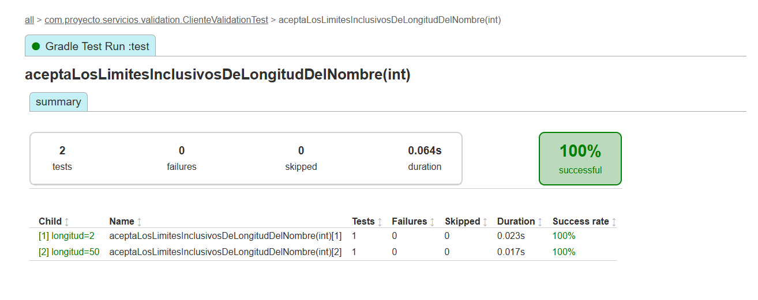 E-12 · UT-031 · Longitudes 2 y 50: ambas variantes aprobadas.
UT-032 | Usuarios | Rechazar contraseña incompleta | PasswordValidatorTest#rechazaLaAusenciaDeCadaRequisito | null; Ab1!; segura123!; SEGURA123!; Seguraabc!; Segura123 | Cada variante lanza PasswordInvalidaException. | Aprobado: 6 ejecuciones, 0 fallos, 0 omitidos; 0.036s. Aserciones del método sin fallos. Reporte del 08/10/2026, 21:57:56 (México). | Aprobado | 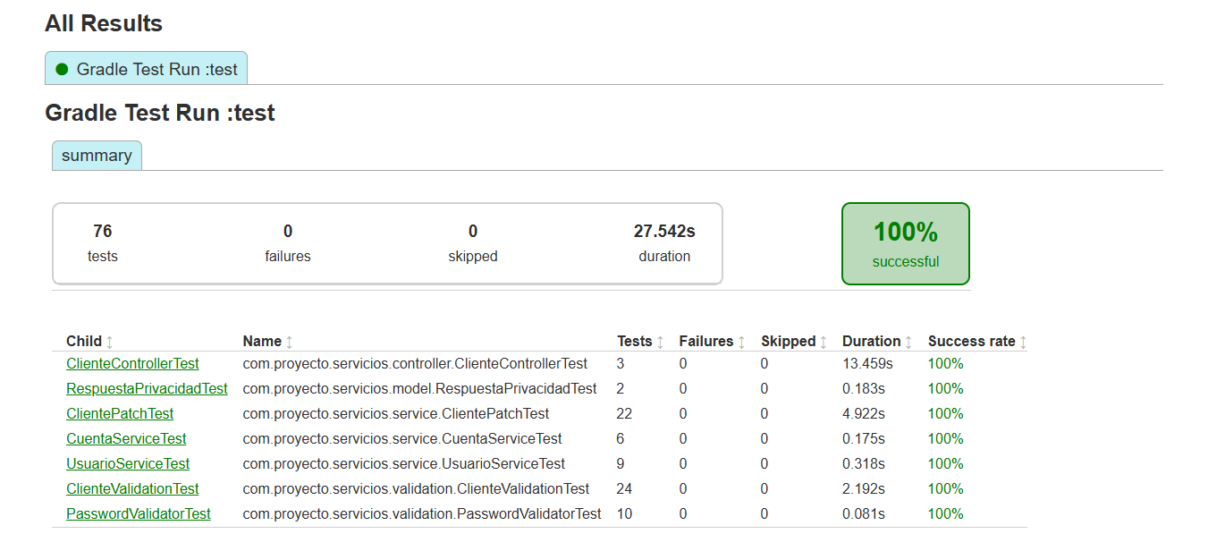 E-13 · Resumen general: 76 tests, 0 fallos, 0 omitidos, 27.542 s. PasswordValidatorTest: 10 tests; detalle contrastado con HTML/XML, sin captura de clase.
UT-033 | Usuarios | Aceptar contraseña completa | PasswordValidatorTest#aceptaPasswordConTodosLosRequisitos | Abcdef1! / Segura123! | PasswordValidator no lanza excepciones. | Aprobado: 2 ejecuciones, 0 fallos, 0 omitidos; 0.014s. Aserciones del método sin fallos. Reporte del 08/10/2026, 21:57:56 (México). | Aprobado | Ver captura en I39: PasswordValidatorTest. Método: aceptaPasswordConTodosLosRequisitos. 2 ejecuciones aprobadas; 0.014s. El resumen acredita el total de la clase; método y variantes verificados en su HTML/XML.
UT-034 | Usuarios | Validar límite de 72 bytes de contraseña | PasswordValidatorTest#aceptaExactamente72BytesYRechazaUnByteMas | Aa1! + 68 letras a (72 bytes); Aa1! + 69 letras a (73 bytes) | Acepta 72 bytes; rechaza 73 con PasswordInvalidaException. | Aprobado: 1 ejecución, 0 fallos, 0 omitidos; 0.014s. Aserciones del método sin fallos. Reporte del 08/10/2026, 21:57:56 (México). | Aprobado | Ver captura en I39: PasswordValidatorTest. Método: aceptaExactamente72BytesYRechazaUnByteMas. 1 ejecución aprobada; 0.014s. El resumen acredita el total de la clase; método y variantes verificados en su HTML/XML.
UT-035 | Usuarios | Validar bytes UTF-8 de contraseña | PasswordValidatorTest#limitaBytesUtf8AunqueLaCantidadDeCaracteresSeaMenor | Aa1! + 34 letras ñ (72 bytes); Aa1! + 35 letras ñ (74 bytes) | Acepta 72 bytes; rechaza 74 aunque haya menos de 72 caracteres. | Aprobado: 1 ejecución, 0 fallos, 0 omitidos; 0.007s. Aserciones del método sin fallos. Reporte del 08/10/2026, 21:57:56 (México). | Aprobado | Ver captura en I39: PasswordValidatorTest. Método: limitaBytesUtf8AunqueLaCantidadDeCaracteresSeaMenor. 1 ejecución aprobada; 0.007s. El resumen acredita el total de la clase; método y variantes verificados en su HTML/XML.
UT-036 | Clientes | Serializar detalle sin credenciales | RespuestaPrivacidadTest#detalleIncluyeDatosCompletosSinCredenciales | Cliente con ingreso 12000, empresa privada y cuenta de saldo 999; usuario con hash | Conserva datos de detalle y número con ceros; excluye password/passwordHash y hash del usuario anidado. | Aprobado: 1 ejecución, 0 fallos, 0 omitidos; 0.093s. Aserciones del método sin fallos. Reporte del 08/10/2026, 21:57:56 (México). | Aprobado | 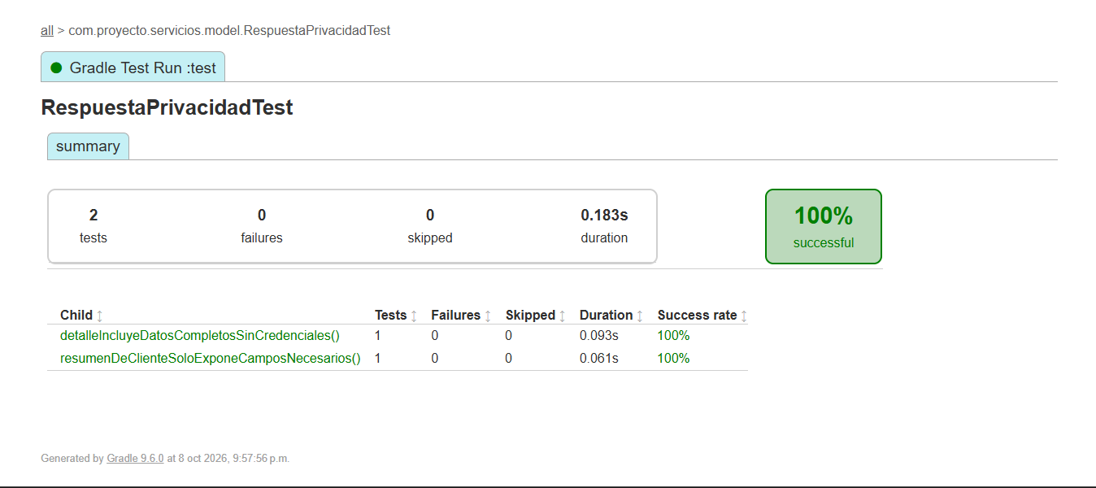 E-14 · RespuestaPrivacidadTest · 2 métodos aprobados, 0 fallos y 0 omitidos.
UT-037 | Clientes | Serializar resumen mínimo de cliente | RespuestaPrivacidadTest#resumenDeClienteSoloExponeCamposNecesarios | ClienteResumenResponse: id=1, nombre Ana, apellidos, activo=true | JSON con 7 campos; excluye CURP, RFC, correo, teléfono, nacimiento, domicilio y cuentas. | Aprobado: 1 ejecución, 0 fallos, 0 omitidos; 0.061s. Aserciones del método sin fallos. Reporte del 08/10/2026, 21:57:56 (México). | Aprobado | Ver captura en I43: RespuestaPrivacidadTest. Método: resumenDeClienteSoloExponeCamposNecesarios. 1 ejecución aprobada; 0.061s.
UT-038 | Clientes | [Propuesta] Registrar cliente: normalización, creación relacionada y rollback | ClienteServiceImpl.registrar | Mocks de repositorios, encoder y EntityManager; datos válidos y fallos inducidos | Correo en minúsculas; CURP/RFC normalizados; saldo cero; ninguna persistencia parcial ante fallo. | Sin implementar ni ejecutar. | Pendiente | Propuesta para ampliar cobertura aislada; no constituye prueba aprobada.
UT-039 | Clientes | [Propuesta] Consultar: filtros, rango y paginación | ClienteServiceImpl.consultar | Filtros permitidos; desde > hasta; página negativa; tamaño 0/101 | Validación previa; resumen sin filtros; detalle con filtros; 404 sin coincidencias. | Sin implementar ni ejecutar. | Pendiente | Propuesta para ampliar cobertura aislada; no constituye prueba aprobada.
UT-040 | Clientes | [Propuesta] Baja lógica coordina persistencia | ClienteServiceImpl.desactivar | Cliente existente e inexistente | Marca activo=false y flush; inexistente lanza 404. Cascada real requiere integración. | Sin implementar ni ejecutar. | Pendiente | Propuesta para ampliar cobertura aislada; no constituye prueba aprobada.
UT-041 | Cuentas | [Propuesta] Cambio de estado y bloqueo del cliente | CuentaService.cambiarEstado / desactivar | Cliente activo/inactivo; activa=true/false; cuenta inexistente | 409 al reactivar con cliente inactivo; baja permitida; flush y respuesta actualizada. | Sin implementar ni ejecutar. | Pendiente | Propuesta para ampliar cobertura aislada; no constituye prueba aprobada.
UT-042 | Cuentas | [Propuesta] Contrato HTTP y filtros | CuentaController | MockMvc: aliases activo/activa; desconocidos; cuerpo nulo | 400 con aliases contradictorios/filtros desconocidos; valida activa obligatoria; rutas y códigos correctos. | Sin implementar ni ejecutar. | Pendiente | Propuesta para ampliar cobertura aislada; no constituye prueba aprobada.
UT-043 | Usuarios | [Propuesta] Contrato HTTP autenticado | UsuarioController | MockMvc con Authentication, propio/ajeno y request inválido | GET 200; PUT password 204; validación 400; identidad remitida al servicio. | Sin implementar ni ejecutar. | Pendiente | Propuesta para ampliar cobertura aislada; no constituye prueba aprobada.

Lectura del estado |  | Capturas del reporte generado el 08/10/2026 a las 21:57:56 (America/Mexico_City): 37 métodos, 76 ejecuciones; 0 fallos, 0 omitidos, 100 % de éxito, 27.542 s. Las 6 propuestas continúan pendientes. Las imágenes se comparten por clase y se referencian desde sus filas.
Ejecución |  | Concordancia: clase y método contrastados con HTML, variantes con HTML/XML y datos/resultados con el código de las pruebas. Sin captura individual de PasswordValidatorTest: el resumen acredita 10 tests y el detalle se verificó en sus reportes. La captura 224041 se excluyó porque muestra 0.044 s en la variante 15; 224100 y los reportes muestran 0.024 s.
Fuentes |  | Fuentes: capturas originales de Pantallas Test; build/reports/tests/test y build/test-results/test; src/test/java/com/proyecto/servicios. Las capturas muestran ejecución y éxito; las entradas y aserciones se corroboraron en las pruebas fuente. No se ejecutaron nuevas pruebas ni se evaluaron endpoints de Postman.

